main
 |  | BRM509近畿300km茨木 おいでよ ほくせつの森 | (Goal OPEN/CLOSE は5:00スタートの時刻) |  |  |  | 2026-05-01
No. | 形状 | ポイント | 方角 | 道路 | 区間 | 合計 | 備考 | PC間
1 |  | start 高橋交差点 |  | 市道(川端通り) |  | 0.0 | 北方向へ進む
2 | ╋ | 田中橋 | 左折 | 市道 | 1.2 | 1.2
3 | ┳ Y |  | 右折→左折 | 市道 | 1.0 | 2.2 | 左手 中古自転車屋、右折後すぐ左折
4 | ╋ ┫ | 郡3丁目 | 右折→左折 | 市道→K110 →K114→K1 | 0.3 | 2.5 | 高速高架くぐってすぐ右折、 その後すぐ郡3丁目左折
5 | ╋ | 大岩 | 左折 | 市道 | 6.5 | 9.0 | 高架の手前を左折して側道へ、高速へ入らないよう注意
6 | ┳ Y |  | 右折 | 市道 | 0.1 | 9.1 | 看板 →千堤寺(赤才)
7 | Y |  | 右折 | 市道 | 0.3 | 9.4 | 正面 千堤寺散策MAP
8 | ┳ |  | 左折 | 市道千提寺15号線 | 0.1 | 9.5
9 | ┳ |  | 右折 | 市道佐保千提寺線 | 0.8 | 10.3 | 新名神渡ってすぐ
10 | ┳ |  | 左折 | 市道 | 0.4 | 10.7
11 | ┳ |  | 右折 | K43 | 0.4 | 11.1
12 | Y |  | 左折 | K110 | 0.2 | 11.3 | 標識 ←K110 余野
13 | ┳ | 木代口 | 右折 | R423 | 6.6 | 17.9 | 標識 →R423 亀岡
14 | ┫ |  | 左折 | 市道 | 3.0 | 20.9 | 看板 亀岡GC左折1.5km←
15 | ┳ |  | 左折 | 市道 | 2.5 | 23.4 | 左折して橋わたる
16 | ┳ |  | 左折 | K732 | 0.4 | 23.8
17 | ┣ |  | 右折 | 市道 | 5.3 | 29.1 | 左手前 カラオケ喫茶&スナック来夢
18 | ┫ |  | 左折 | 市道 | 0.9 | 30.0 | 左折後看板 大阪府立能勢高等学校農場
19 | 逆Y |  | 左折 | 市道 | 0.5 | 30.5
20 | ┳ |  | 右折 | K54 | 1.5 | 32.0
21 | ┳ | 広野 | 左折 | K54 | 3.7 | 35.7 | 標識 ←K54 園部 瑠璃渓
22 |  | PC1 るり渓温泉 | 左右 どちらでも | K54 | 7.0 | 42.7 | るり渓温泉の看板と自転車を一緒に撮影 撮影後直進 | 42.7
23 | ╋ | 大河内 | 左折 | K54 | 3.9 | 46.6 | 標識 ←K54 篠山 国道372号
24 | ╋ | るり渓口 | 左折 | R372 | 4.7 | 51.3 | 標識 ←R372 社 篠山
25 | ┳ | 安田西 | 右折 | R173 | 6.1 | 57.4 | 標識 →R173/R372 姫路 綾部 ​舞鶴若狭自動車道
26 | ┫ |  | 左折 | K300 | 9.1 | 66.5 | 標識 ←K300 三和
27 | ┫ |  | 左折 | 市道 | 7.9 | 74.4 | 看板 松隣寺←
28 | ┳ |  | 左折 | K97 | 1.2 | 75.6
29 | ┣ |  | 右折 | K69 | 5.3 | 80.9 | 標識 →K69 丹波
30 | ┳ | 下野村 | 右折 | R175 | 12.1 | 93.0 | 標識 →R175舞鶴 福知山
31 |  | PC2 ファミリーマート 春日インター店 | 左側 | R175 | 0.3 | 93.3 | レシート取得して通過時刻を自分で記入。 チェック後 直進 | 50.6
32 | ┫ |  | 左折 | 市道 | 4.4 | 97.7 | 左奥 コスモ石油、直進でも可
33 | ╋ | 市島北 | 左折 | R175→K55 | 2.0 | 99.7
34 | ┣ | 内記一丁目 | 右折 | K55 | 11.7 | 111.4
35 | ╋ |  | 右折 | K55 | 0.6 | 112.0 | 左奥 黒庄薬局、堤防上って音無瀬橋わたる
36 | ╋ | 猪崎 | 左折 | K55 | 0.6 | 112.6 | 標識 ←K55 舞鶴
37 | ┳ | 南有路 | 左折 | K9 | 14.4 | 127.0 | 標識 ↑K55 舞鶴
38 | ┣ |  | 右折 | 市道 | 0.5 | 127.5 | 看板 1.5km才の神藤→
39 |  | PC3 才の神の藤 | 右側 | 市道 | 1.4 | 128.9 | 藤または看板と自転車を一緒に撮影 撮影後直進 | 35.6
40 | ┳ |  | 右折 | K494 | 2.9 | 131.8
41 | ┳ | 八丁 | 右折 | K490 | 2.4 | 134.2
42 | ┫ |  | 左折 | K494 | 1.4 | 135.6 | 右奥 看板 蓮の実工房
43 | ┳ |  | 左折 | K485 | 1.5 | 137.1
44 | ┣ | 佐里 | 右折 | K494→K77 | 2.5 | 139.6 | 標識 →K494 綾部市街 舞鶴若狭道
45 |  | PC4 綾部市内の店舗 | どこでも |  | 6.2 | 145.8 | 代表 ローソン綾部西町店 綾部市内のどこでもよいので店舗でレシート取得する。 レシート取得して通過時刻を自分で記入。 | 16.9
46 | ┳ |  | 左折 | K709→市道 | 0.7 | 146.5
47 | ┣ |  | 左折 | K450 | 0.7 | 147.2 | 綾部大橋わたる
48 | ┳ | 味方南 | 右折 | R27 | 0.3 | 147.5
49 | ┫ | 市場 | 左折 | K12 | 18.0 | 165.5 | 標識 ←K12 南丹美山
50 | ┳ | 静原 | 右折 | R162 | 16.9 | 182.4 | 標識 →R162 京都 ​京北
51 | ┫ | 安掛 | 左折 | K38 | 3.8 | 186.2 | 標識 ←K38 広河原
52 | ┳ |  | 右折 | K38 | 18.3 | 204.5 | 鞍馬街道/​府道38号に入る
53 |  | PC5 佐々里峠 | 左側 | K38→R477 | 9.9 | 214.4 | 佐々里峠に来たと分かるものと自転車を一緒に撮影 撮影後直進 | 68.6
54 | ╋ |  | 左折 | R162 | 32.5 | 246.9 | 標識 ←R162 五条天神川
55 |  | PC6 ファミリーマート 京北周山町店 | 右側 | R162 | 0.6 | 247.5 | レシート取得して通過時刻を自分で記入。 チェック後 折り返し | 33.1
56 | ┫ |  | 左折 | 市道 | 0.1 | 247.6 | 標識 ←R477 南丹八木
57 | ┫ |  | 左折 | R477 | 0.4 | 248.0 | 標識 ←R477 南丹八木
58 | 逆Y |  | 右折 | 市道 | 13.0 | 261.0 | 山を抜けた直後、郵便局まで行くと行き過ぎ
59 | ┳ |  | 右折 | K50 | 0.8 | 261.8
60 | ┫ |  | 左折 | 市道 | 0.3 | 262.1 | 下りに入ると行き過ぎ
61 | ┳ |  | 左折 | 市道 | 3.9 | 266.0 | 標識 ← 国道477号
62 | ┳ |  | 左折 | K408 | 0.8 | 266.8
63 | ┳ | 三俣 | 右折 | R477 | 0.8 | 267.6 | 標識 →R477 亀岡市街
64 | ┫ |  | 左折 | 市道→K405 | 0.1 | 267.7 | 三俣交差点右折後すぐ
65 | ╋ ┣ |  | 左折→右折 | 市道 | 6.8 | 274.5 | 宇津根橋わたってすぐ左折、左折後すぐ右折
66 | 五差路 |  | 左折 | 市道 | 0.5 | 275.0 | 山口電機と西田悟税理士事務所の間の道を進む
67 | ┳ |  | 右折 | 市道 | 0.8 | 275.8
68 | ┳ | 曽我谷橋 | 左折 | R9 | 0.1 | 275.9 | 左折して橋わたる
69 | ╋ | 下矢田 | 右折 | K6 | 1.0 | 276.9 | 標識 →K6 高槻
70 | ┣ |  | 右折 | K46 | 5.2 | 282.1 | 標識 →K46 茨木
71 | ┳ |  | 左折 | K46 | 14.1 | 296.2 | 標識 ←K46 茨木
72 |  | Goal ローソン 茨木南耳原店 | 左側 | K46 | 5.1 | 301.3 | (OPEN/CLOSE 14:00 ～ 05/10 01:00) レシート取得して到着タイムと総所要時間を記入。 チェック後 直進 | 53.8
73 | ╋ | 西河原西 | 右折 | R171 | 0.7 | 302.0 | 標識 →R171 神戸 箕面
74 | ╋ |  | 左折 | 市道 | 0.2 | 302.2 | 春日橋渡ってすぐの川沿い
75 | ┣ |  | 右折 | 市道(川端通り) | 0.2 | 302.4 | 川沿い最初の右折路。右手前石碑 安威川茨木川合流の碑
76 |  | ゴール受付 文化・子育て複合施設 おにクル |  | 市道 | 1.7 | 304.1 | ブルベカードに署名、メダル購入するかどうかを記入。 ブルベカードを提出して下さい。 ※開設時間外にゴールした方はブルベカードの連絡先に連絡してください。

PC参考写真

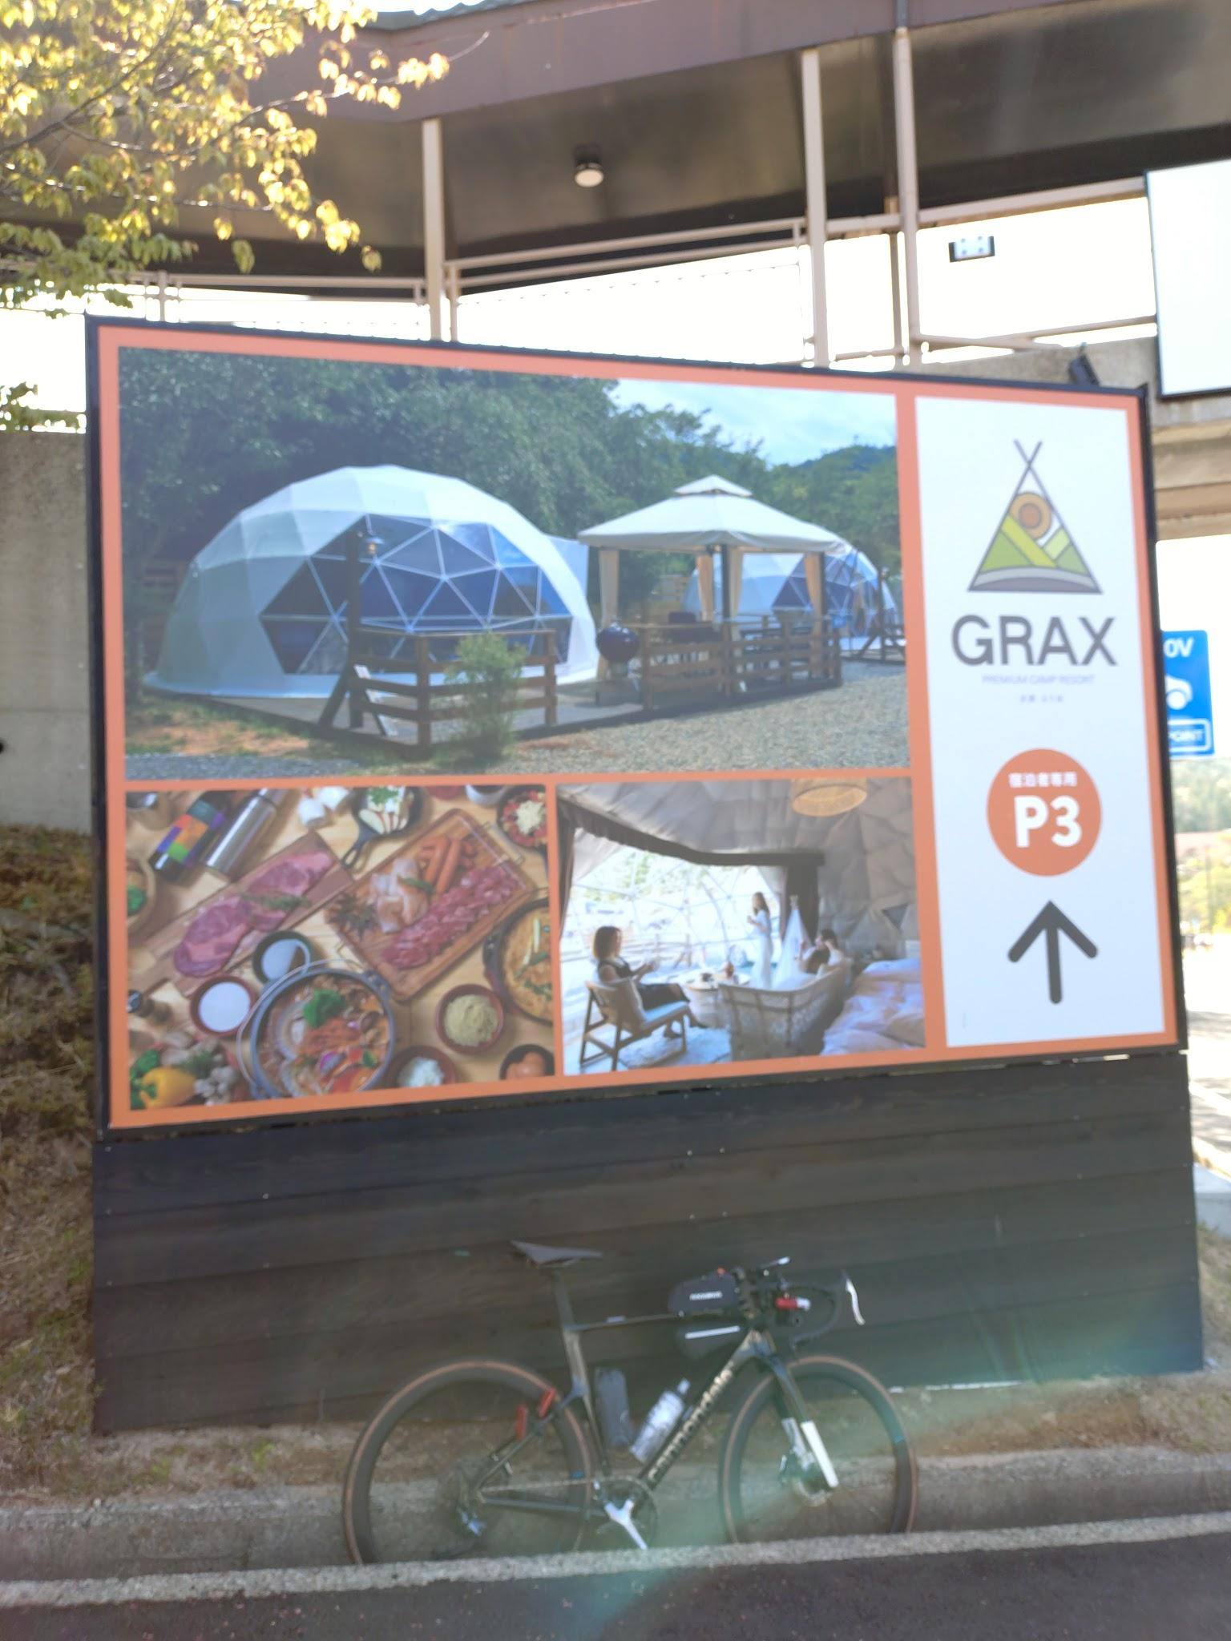
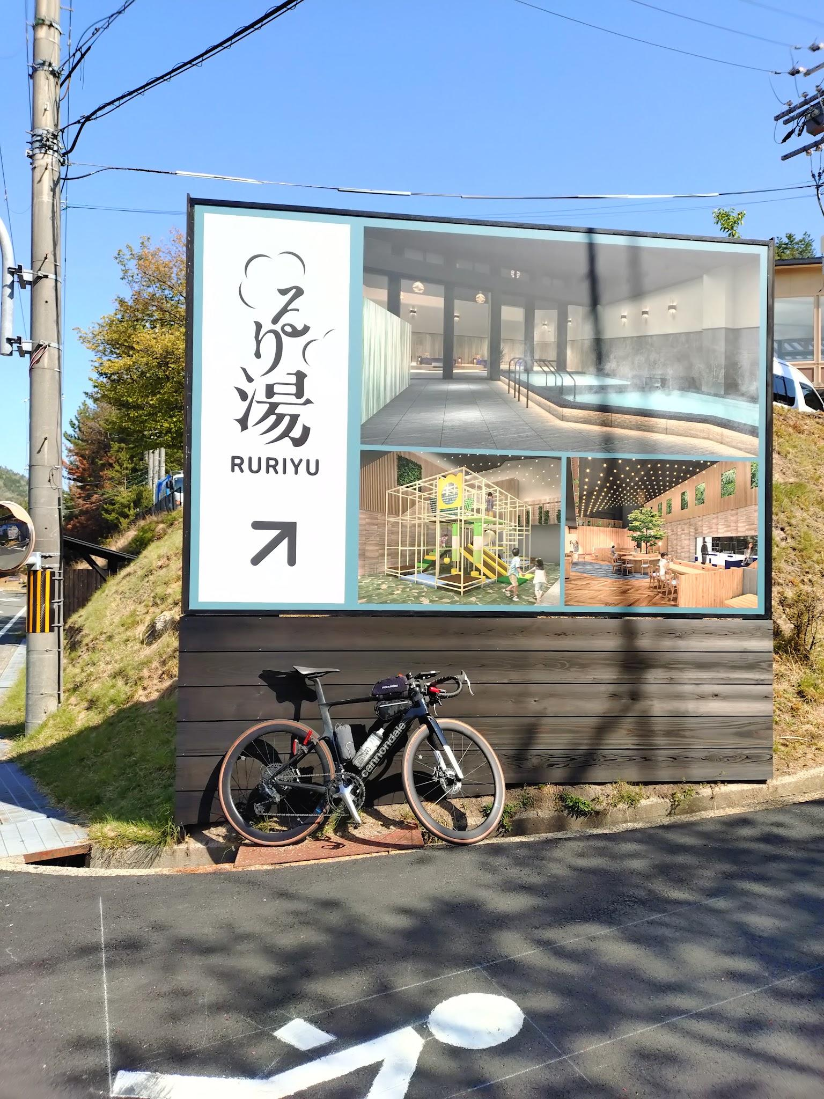
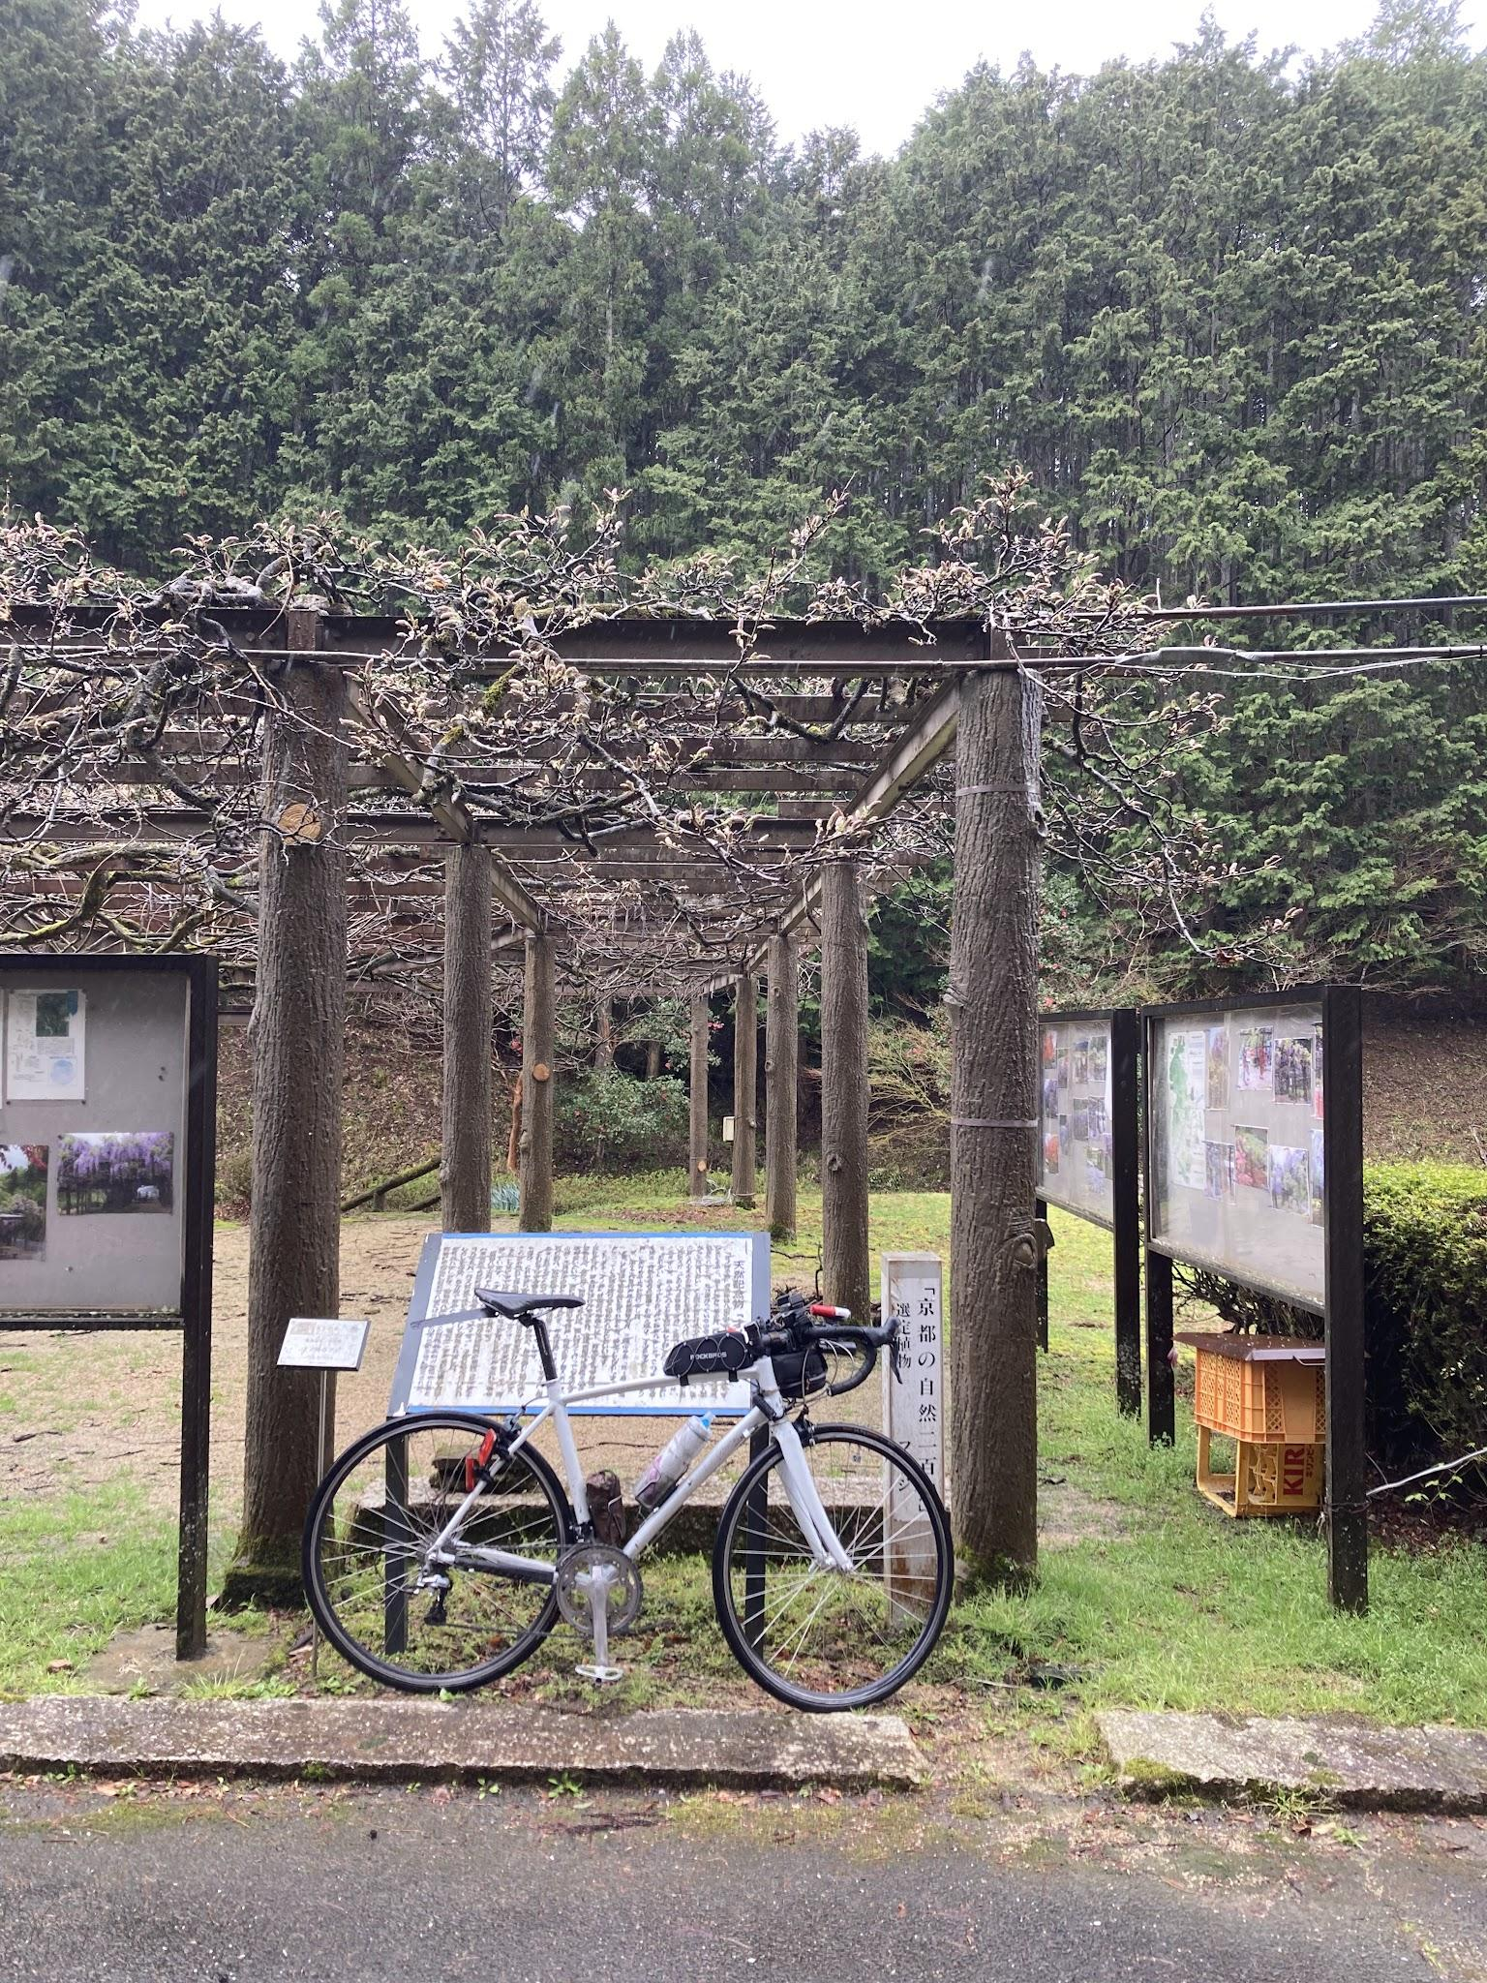
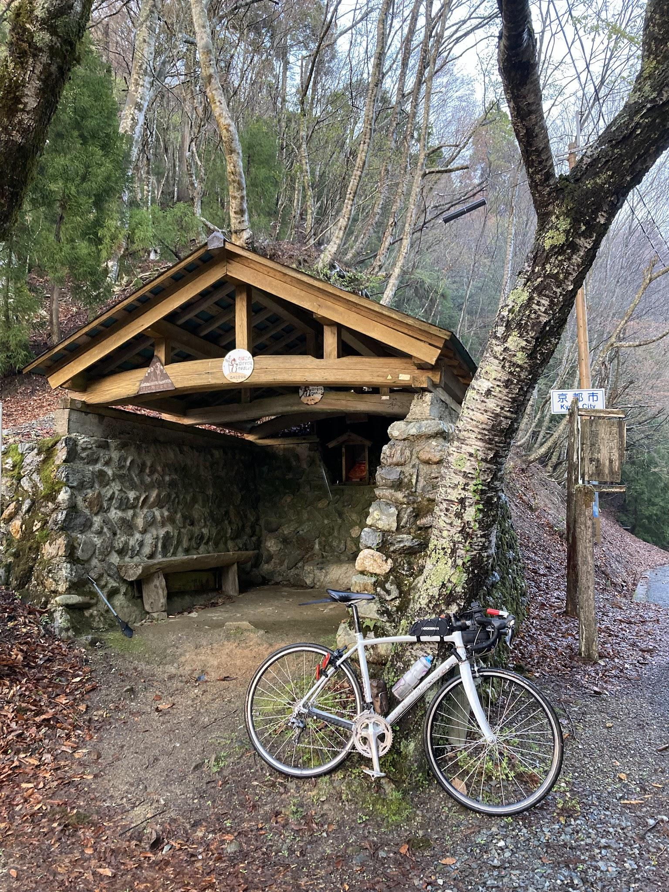
 | るり渓温泉 |  |  |  | 才の神の藤 |  | 佐々里峠

